상품제안서
피에르 6K 5단 수동 양우산(UPF50+) 파우치 증정 | 상품코드: F31444

 |  |  |  |  |  |  | 02-412-0044 | www.easy1.co.kr
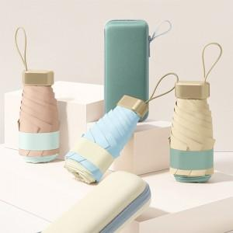

【상세/제작정보】 | <p><span style="font-size: 12pt;"><b>* 손잡이인쇄- 100개이상 무료 / 100개 미만 35000원별도</b></span></p><p><b><span style="font-size: 12pt;">* 몰드케이스 - 개당 400원별도 / 100개 미만 60000원별도</span></b></p><p><b><span style="font-size: 12pt;">* 원단한폭- 개당 400원별도 /&nbsp;</span><span style="font-size: 12pt;">100개 미만 60000원별도​</span></b></p><p>&nbsp;</p>

【인쇄/포장옵션】 | 실크, 원단인쇄 / 포장지포장

【공급단가】 | 수량 | 100~ | 300~ | 500~ | 1,000~ | 3,000~
*VAT별도 | 단가 | 10,800원 | 10,200원 | 9,900원 | 9,700원 | 9,400원

【상품 URL】 | https://dev.easy1.co.kr:443/src/goods_detail.php?gdno=31444

